レイアウト
画面仕様 |  | システム名 | ユースケースグループ |  | ユースケース | 作成者 | 作成日 | 更新者 | 更新日
 |  | 航空チケット予約システム | ATRSカード会員サービス |  | ATRSカード会員に入会する | 電電 花子 | 2014-01-01

画面名 | 登録情報確認画面 |  | 画面ID | C102
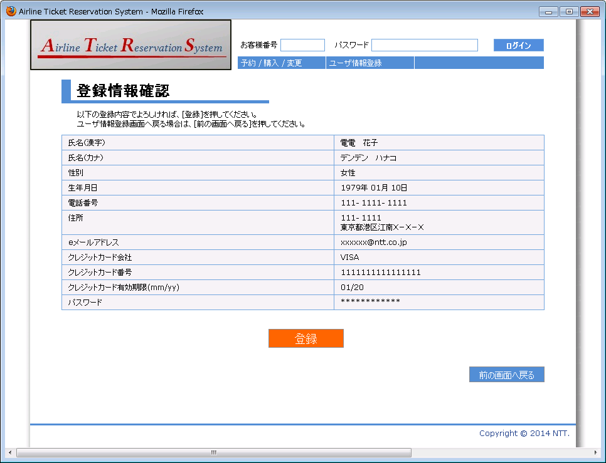

1

3
2
4
5
6
7
8

10
9

11
12
13
14
15

16

17

